5.1.1 DIN 1991
Zonenzuordnung nach Bild 7.5 |  |  |  |  |  |  |  |  |  | Interpolation nach Bild 7.2
Fälle |  |  | 1 - 3 | 4 - 6 | Fall | Tor | Lage | Zone | C_pe,10 | Zone | A | B | D | E
h | Höhe | m | 12 | 12 | 1 | Tor 2 | 6 - 9 m | B | -0.814 | Bereich | 1 | 1 | ≤ 0,25 | ≤ 0,25
b | quer zum Wind | m | 60 | 15 |  | Tor 5 | 6 - 9 m | B | -0.814 | c_pe,1 | -1.400 | -1.100 | 1.000 | -0.300
d | in Windrichtung | m | 15 | 60 | 2 | Tor 2 | 6 - 9 m | B | -0.814 | c_pe,10 | -1.200 | -0.800 | 0.700 | -0.300
h/d |  |  | 0.8 | 0.2 |  | Tor 5 | 6 - 9 m | B | -0.814 | c_pe,9 | -1.209 | -0.814 | 0.714 | -0.300
e* [MIN(h; 2*b)] |  | m | 24 |  | 3 | Tor 2 | 6 - 9 m | B | -0.814
Zone A |  | m | 0 - 4,8 |  |  | Tor 4 | 1 - 4 m | A | -1.209
Zone B |  | m | 4,8 - 15 |  | 4 | Tor 2 | Luv | D | 0.714
* → d ≤ e ≤ 5d → zwei Zonen A und B |  |  |  |  |  | Tor 5 | Lee | E | -0.300
 |  |  |  |  | 5 | Tor 2 | Luv | D | 0.714
 |  |  |  |  |  | Tor 5 | Lee | E | -0.300
 |  |  |  |  | 6 | Tor 2 | Luv | D | 0.714
 |  |  |  |  |  | Tor 4 | Lee | E | -0.300

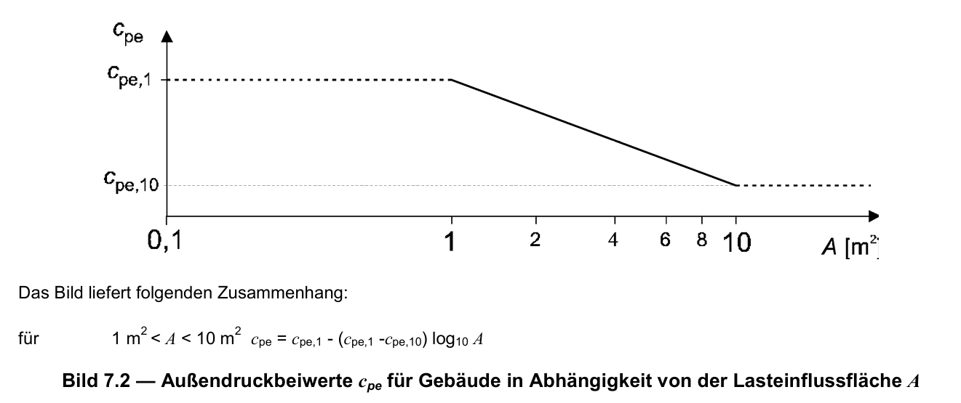

DIN EN 1991-1-4:2010-12 S. 36 - 38

5.2.1 DFR
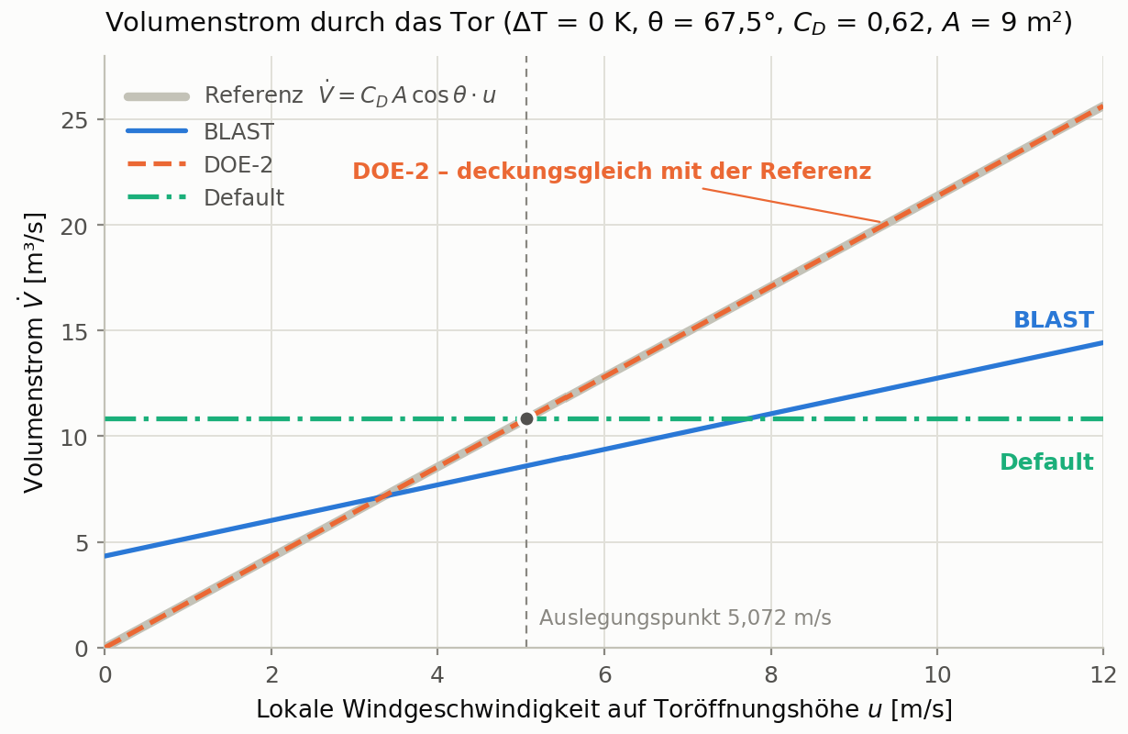
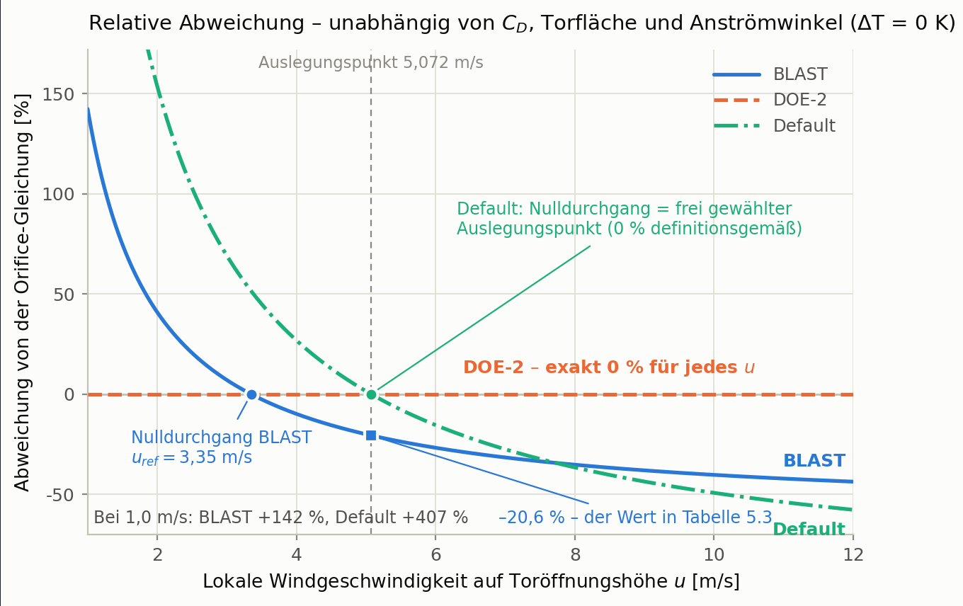
 |  |  |  | Default |  |  |  | BLAST |  |  |  | DOE-2
 |  |  |  | 0° |  | 90 ° |  | 0° |  | 90 ° |  | 0° |  | 90 °
 |  | Quelle | Einheit | 1/3 | 2 | 4/6 | 5 | 1/3 | 2 | 4/6 | 5 | 1/3 | 2 | 4/6 | 5
C_D | Durchflusskoeffizient |  | - | 0.62 | 0.62 | 0.62 | 0.62 | 0.62 | 0.62 | 0.62 | 0.62 | 0.62 | 0.62 | 0.62 | 0.62
A_Tor | Toröffnungsfläche | Geometrie | m² | 9 | 9 | 9 | 9 | 9 | 9 | 9 | 9 | 9 | 9 | 9 | 9
A_Spalt | Spaltfläche | Geometrie | m² |  | 30 |  | 30 |  | 30 |  | 30 |  | 30 |  | 30
A_eff | Toröffnungsfläche |  | m² | 6.36 | 6.23 | 6.36 | 6.23 | 6.36 | 6.23 | 6.36 | 6.23 | 6.36 | 6.23 | 6.36 | 6.23
ϑ | Anströmwinkel an die Fassadennormale |  | ° | 67.5 | 67.5 | 22.5 | 22.5 | 67.5 | 67.5 | 22.5 | 22.5 | 67.5 | 67.5 | 22.5 | 22.5
v_wind (Tor) | Windgeschwindigkeit | Wetterdatei | m/s | 5.07 | 5.07 | 5.07 | 5.07 | 5.07 | 5.07 | 5.07 | 5.07 | 5.07 | 5.07 | 5.07 | 5.07
T_zone | Innentemperatur | ASR A3.5 | °C | 17 | 17 | 17 | 17 | 17 | 17 | 17 | 17 | 17 | 17 | 17 | 17
T_odb | Außentemperatur | Annahme | °C | 17 | 17 | 17 | 17 | 17 | 17 | 17 | 17 | 17 | 17 | 17 | 17
ΔT |  |  | K | 0.00 | 0.00 | 0.00 | 0.00 | 0.00 | 0.00 | 0.00 | 0.00 | 0.00 | 0.00 | 0.00 | 0.00
F_Schedule | Zeitplanwert | Schedule | - | 1 | 1 | 1 | 1 | 1 | 1 | 1 | 1 | 1 | 1 | 1 | 1
Normierungspunkt der Koeffizienten |  |  |  | - | - | - | - | BLAST | BLAST | BLAST | BLAST | DOE-2 | DOE-2 | DOE-2 | DOE-2
A | Constant Term Coefficient |  | - | 1 | 1 | 1 | 1 | 0.606 | 0.606 | 0.606 | 0.606 | 0 | 0 | 0 | 0
B | Temperature Term Coefficient |  | 1/K | 0 | 0 | 0 | 0 | 0.03636 | 0.03636 | 0.03636 | 0.03636 | 0 | 0 | 0 | 0
C | Velocity Term Coefficient |  | s/m | 0 | 0 | 0 | 0 | 0.1177 | 0.1177 | 0.1177 | 0.1177 | 0.224 | 0.224 | 0.224 | 0.224
D | Velocity Squared Term Coefficient |  | s²/m² | 0 | 0 | 0 | 0 | 0 | 0 | 0 | 0 | 0 | 0 | 0 | 0
u_ref | Normierungsgeschwindigkeit | Eng.Ref | m/s | - | - | - | - | 3.35 | 3.35 | 3.35 | 3.35 | 4.46 | 4.46 | 4.46 | 4.46
V_design | Auslegungs-Volumenstrom | = C_D * A * cosϑ * u_ref | m³/s | 7.66 | 7.49 | 18.49 | 18.09 | 7.66 | 7.49 | 18.49 | 18.09 | 7.66 | 7.49 | 18.49 | 18.09
Q_vent |  |  | m³/s | 7.66 | 7.49 | 18.49 | 18.09 | 9.21 | 9.01 | 22.24 | 21.76 | 8.70 | 8.51 | 21.01 | 20.55
ACH | Luftwechsel |  | 1/h | 2.55 | 2.50 | 6.16 | 6.03 | 3.0709 | 3.0041 | 7.4139 | 7.2525 | 2.9003 | 2.8371 | 7.0019 | 6.85

EngRef: Gleichung 8.5 (452) Verweis auf Kap. 26 ASHRAE

5.2.3 AFN_1Zone
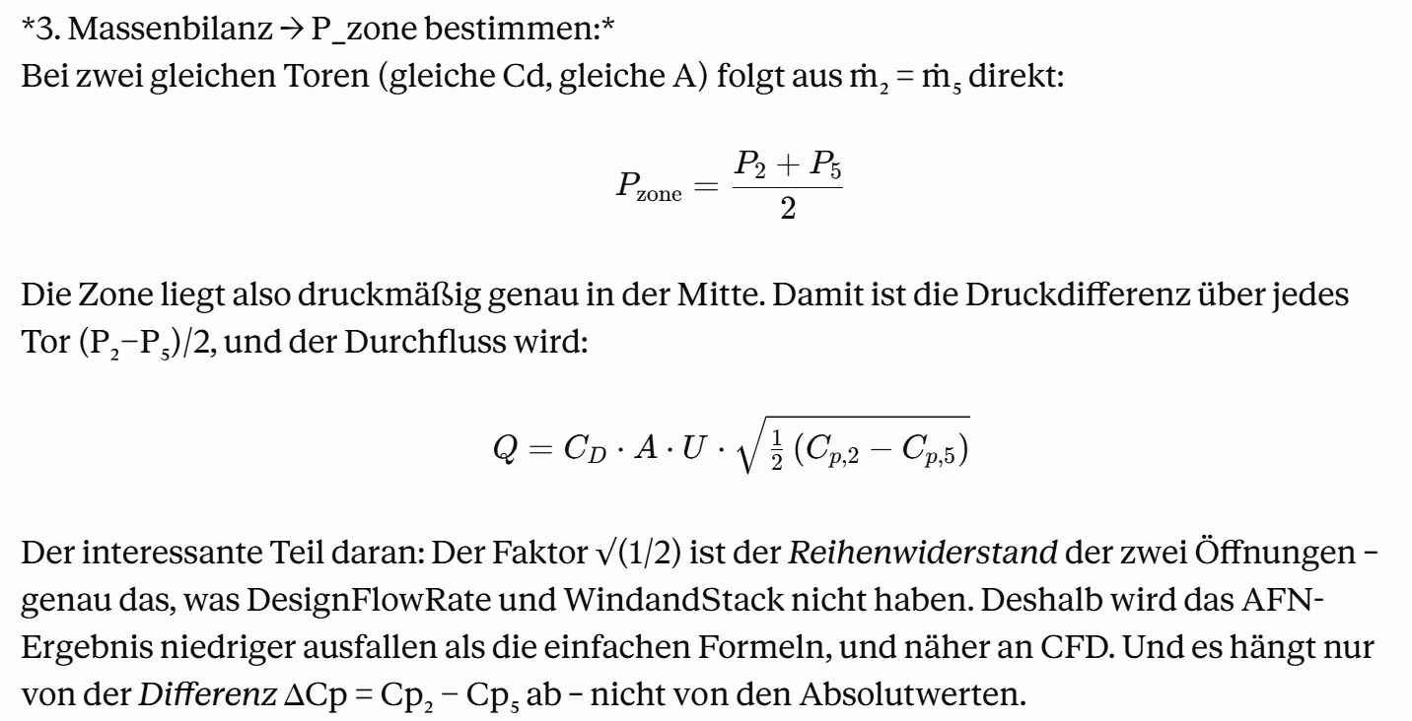
 |  |  | AFN_E+ | AFN_CFD_D | AFN_CFD_C1,00 | AFN_CFD_D | AFN_CFD_C1,00 | AFN_E+ | AFN_CFD_D | AFN_CFD_C1,00 | AFN_CFD_D | AFN_CFD_C1,00
Eingabewerte |  |  | 1/3 | 1 | 1 | 3 | 3 | 4/6 | 4 | 4 | 6 | 6
C_p,2 | Winddruckkoeff. Luv (Tor 2) | - | 0.03 | -0.24 | -0.25 | -0.24 | -0.24 | 0.48 | 1.06 | 0.96 | 1.05 | 0.95
C_p,5 | Winddruckkoeff. Lee (Tor 5) | - | -0.44 | -0.53 | -0.51 | -0.52 | -0.50 | -0.32 | -0.38 | -0.39 | -0.41 | -0.33
t_außen |  | °C | 17 | 17 | 17 | 17 | 17 | 17 | 17 | 17 | 17 | 17
t_innen |  | °C | 17 | 17 | 17 | 17 | 17 | 17 | 17 | 17 | 17 | 17
Konstanten
C_D | Durchflusskoeffizient | - | 0.62 | 0.62 | 0.62 | 0.62 | 0.62 | 0.62 | 0.62 | 0.62 | 0.62 | 0.62
b_tor | Breite Tor | m | 3.00 | 3.00 | 3.00 | 3.00 | 3.00 | 3.00 | 3.00 | 3.00 | 3.00 | 3.00
h_tor | Höhe Tor | m | 3.00 | 3.00 | 3.00 | 3.00 | 3.00 | 3.00 | 3.00 | 3.00 | 3.00 | 3.00
A | Öffnungsfläche pro Tor | m² | 9.00 | 9.00 | 9.00 | 9.00 | 9.00 | 9.00 | 9.00 | 9.00 | 9.00 | 9.00
g | Erdbeschleunigung | m/s² | 9.81 | 9.81 | 9.81 | 9.81 | 9.81 | 9.81 | 9.81 | 9.81 | 9.81 | 9.81
p | Stationsdruck | Pa | 95300 | 95300 | 95300 | 95300 | 95300 | 95300 | 95300 | 95300 | 95300 | 95300
R | spez. Gaskonstante | J/kgK | 287.06 | 287.06 | 287.06 | 287.06 | 287.06 | 287.06 | 287.06 | 287.06 | 287.06 | 287.06
v_wind (U) | Windgeschwindigkeit auf Torhöhe | m/s | 5.07 | 5.07 | 5.07 | 5.07 | 5.07 | 5.07 | 5.07 | 5.07 | 5.07 | 5.07
T_a, odb | absolute Temperatur außen | K | 290.15 | 290.15 | 290.15 | 290.15 | 290.15 | 290.15 | 290.15 | 290.15 | 290.15 | 290.15
T_i | absolute Temperatur innen | K | 290.15 | 290.15 | 290.15 | 290.15 | 290.15 | 290.15 | 290.15 | 290.15 | 290.15 | 290.15
ρ_a | Luftdichte außen | kg/m³ | 1.13 | 1.13 | 1.13 | 1.13 | 1.13 | 1.13 | 1.13 | 1.13 | 1.13 | 1.13
ρ_i | Luftdichte innen | kg/m³ | 1.13 | 1.13 | 1.13 | 1.13 | 1.13 | 1.13 | 1.13 | 1.13 | 1.13 | 1.13
b | = (ρ_i - ρ_a) * g | Pa/m | 0.00 | 0.00 | 0.00 | 0.00 | 0.00 | 0.00 | 0.00 | 0.00 | 0.00 | 0.00
p_w,2 | Winddruck außen an Tor 2 | Pa | 0.47 | -3.54 | -3.66 | -3.49 | -3.50 | 7.00 | 15.44 | 13.97 | 15.31 | 13.79
p_w,5 | Winddruck außen an Tor 5 | Pa | -6.41 | -7.72 | -7.43 | -7.62 | -7.25 | -4.59 | -5.59 | -5.69 | -5.93 | -4.88
AFN - Vereinfacht: iso
Q_wind |  | m³/s | 13.76 | 10.72 | 10.17 | 10.66 | 10.15 | 17.84 | 24.04 | 23.24 | 24.16 | 22.65
Q_ein |  | m³/s | 13.76 | 10.72 | 10.17 | 10.66 | 10.15 | 17.84 | 24.04 | 23.24 | 24.16 | 22.65
Q_aus |  | m³/s | 13.76 | 10.72 | 10.17 | 10.66 | 10.15 | 17.84 | 24.04 | 23.24 | 24.16 | 22.65
Q_mittel |  | m³/s | 13.76 | 10.72 | 10.17 | 10.66 | 10.15 | 17.84 | 24.04 | 23.24 | 24.16 | 22.65
ACH | V = 10 800 m³ | 1/h | 4.59 | 3.57 | 3.39 | 3.55 | 3.38 | 5.95 | 8.01 | 7.75 | 8.05 | 7.55 | Methode: Knoten-Drucknetzwerk
Zielwertsuche |  |  |  |  |  |  |  |  |  |  |  |  | Jede Öffnung verbindet zwei Knoten. Druckdifferenz über die Torhöhe z: ΔP(z) = a + b·z
p_z | Druck Zone innen | Pa | -2.97 | -5.63 | -5.55 | -5.56 | -5.37 | 1.20 | 4.92 | 4.14 | 4.69 | 4.45 | a = p_w − P_z (Wind P_W + Knotendruck P_n−P_m, mit P_n=0 außen, P_m=P_z Zone)
a_2 | = p_w,2 - p_z | Pa | 3.44 | 2.09 | 1.88 | 2.07 | 1.87 | 5.79 | 10.51 | 9.83 | 10.62 | 9.33 | b = (ρ_innen − ρ_außen)·g (Stack/Auftrieb P_S; isotherm = 0)
ΔP_unten,2 | z = 0 | Pa | 3.44 | 2.09 | 1.88 | 2.07 | 1.87 | 5.79 | 10.51 | 9.83 | 10.62 | 9.33 | p_w = Cp · ½ · ρ_außen · U² (Winddruck, Außendichte)
ΔP_oben,2 | z = h_tor | Pa | 3.44 | 2.09 | 1.88 | 2.07 | 1.87 | 5.79 | 10.51 | 9.83 | 10.62 | 9.33
Q_ein,2 |  | m³/s | 13.76 | 10.72 | 10.17 | 10.66 | 10.15 | 17.84 | 24.04 | 23.24 | 24.16 | 22.65 | Zuordnung zu den AFN-Gleichungen (Engineering Reference)
Q_aus,2 |  | m³/s | 0.00 | 0.00 | 0.00 | 0.00 | 0.00 | 0.00 | 0.00 | 0.00 | 0.00 | 0.00 | AFN-Gleichung | in dieser Rechnung
mpunkt_2 → zone |  | kg/s | 15.59 | 12.14 | 11.53 | 12.08 | 11.50 | 20.22 | 27.24 | 26.34 | 27.38 | 25.67 | P_n (Knoten außen) | 0 (Bezugsdruck)
a_5 | = p_w,2 - p_z | Pa | -3.44 | -2.09 | -1.88 | -2.07 | -1.87 | -5.79 | -10.51 | -9.83 | -10.62 | -9.33 | P_m (Knoten Zone) | P_z (Unbekannte, Zielwertsuche)
ΔP_unten,5 | z = 0 | Pa | -3.44 | -2.09 | -1.88 | -2.07 | -1.87 | -5.79 | -10.51 | -9.83 | -10.62 | -9.33 | P_W (Winddruck) | p_w = Cp·½·ρ_außen·U²
ΔP_oben,5 | z = h_tor | Pa | -3.44 | -2.09 | -1.88 | -2.07 | -1.87 | -5.79 | -10.51 | -9.83 | -10.62 | -9.33 | P_S (Stack) | (ρ_in−ρ_out)·g·z = b·z
Q_ein,5 |  | m³/s | 0.00 | 0.00 | 0.00 | 0.00 | 0.00 | 0.00 | 0.00 | 0.00 | 0.00 | 0.00 | ΔP = P_n−P_m+P_S+P_W | a + b·z
Q_aus,5 |  | m³/s | 13.76 | 10.72 | 10.17 | 10.66 | 10.15 | 17.84 | 24.04 | 23.24 | 24.16 | 22.65
mpunkt_5 → zone |  | kg/s | -15.59 | -12.14 | -11.53 | -12.08 | -11.50 | -20.22 | -27.24 | -26.34 | -27.38 | -25.67 | Strömung pro Öffnung (Orifice, über Höhe integriert – geschlossene Lösung)
mpunkt_ges | → 0 | kg/s | 0.000 | 0.000 | 0.000 | 0.000 | 0.000 | 0.000 | 0.000 | 0.000 | 0.000 | 0.000 | (Für isotherm b=0 → einfache Form Q = Cd·A·√(2|a|/ρ); im Blatt automatisch per WENN.)

5.2.3 AFN_2Zonen
 |  |  | AFN_E+ | AFN_CFD_D | AFN_CFD_C1,00 | AFN_E+ | AFN_CFD_D | AFN_CFD_C1,00
Eingabewerte |  |  | 2 | 2 | 2 | 5 | 5 | 5
C_p,2 | Winddruckkoeff. Luv (Tor 2) | - | 0.03 | -0.24 | -0.24 | 0.48 | 1.07 | 0.97
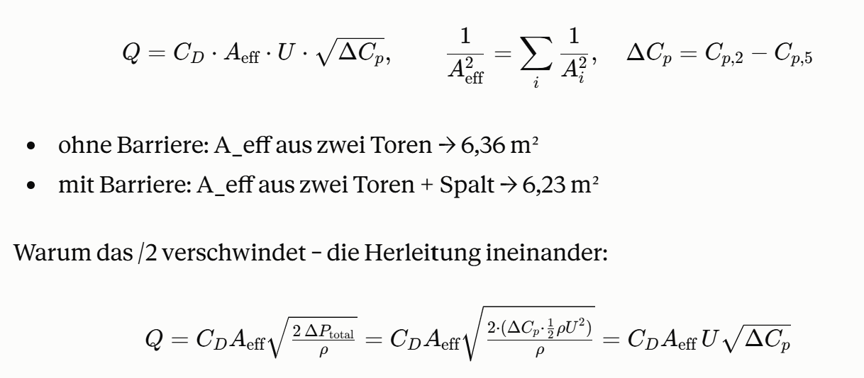
C_p,5 | Winddruckkoeff. Lee (Tor 5) | - | -0.44 | -0.52 | -0.52 | -0.32 | -0.37 | -0.36
t_außen |  | °C | 17 | 17 | 17 | 17 | 17 | 17
t_innen |  | °C | 17 | 17 | 17 | 17 | 17 | 17
b_tor | Breite Tor | m | 3 | 3 | 3 | 3 | 3 | 3
h_tor | Höhe Tor | m | 3 | 3 | 3 | 3 | 3 | 3
A | Öffnungsfläche pro Tor | m² | 9 | 9 | 9 | 9 | 9 | 9
h_spalt | Höhe Spalt | m | 2 | 2 | 2 | 2 | 2 | 2
b_spalt | Breite Spalt | m | 15 | 15 | 15 | 15 | 15 | 15
A_spalt | Öffnungsfläche Spalt | m² | 30 | 30 | 30 | 30 | 30 | 30
A_eff | effektive Fläche | m² | 6.23 | 6.23 | 6.23 | 6.23 | 6.23 | 6.23
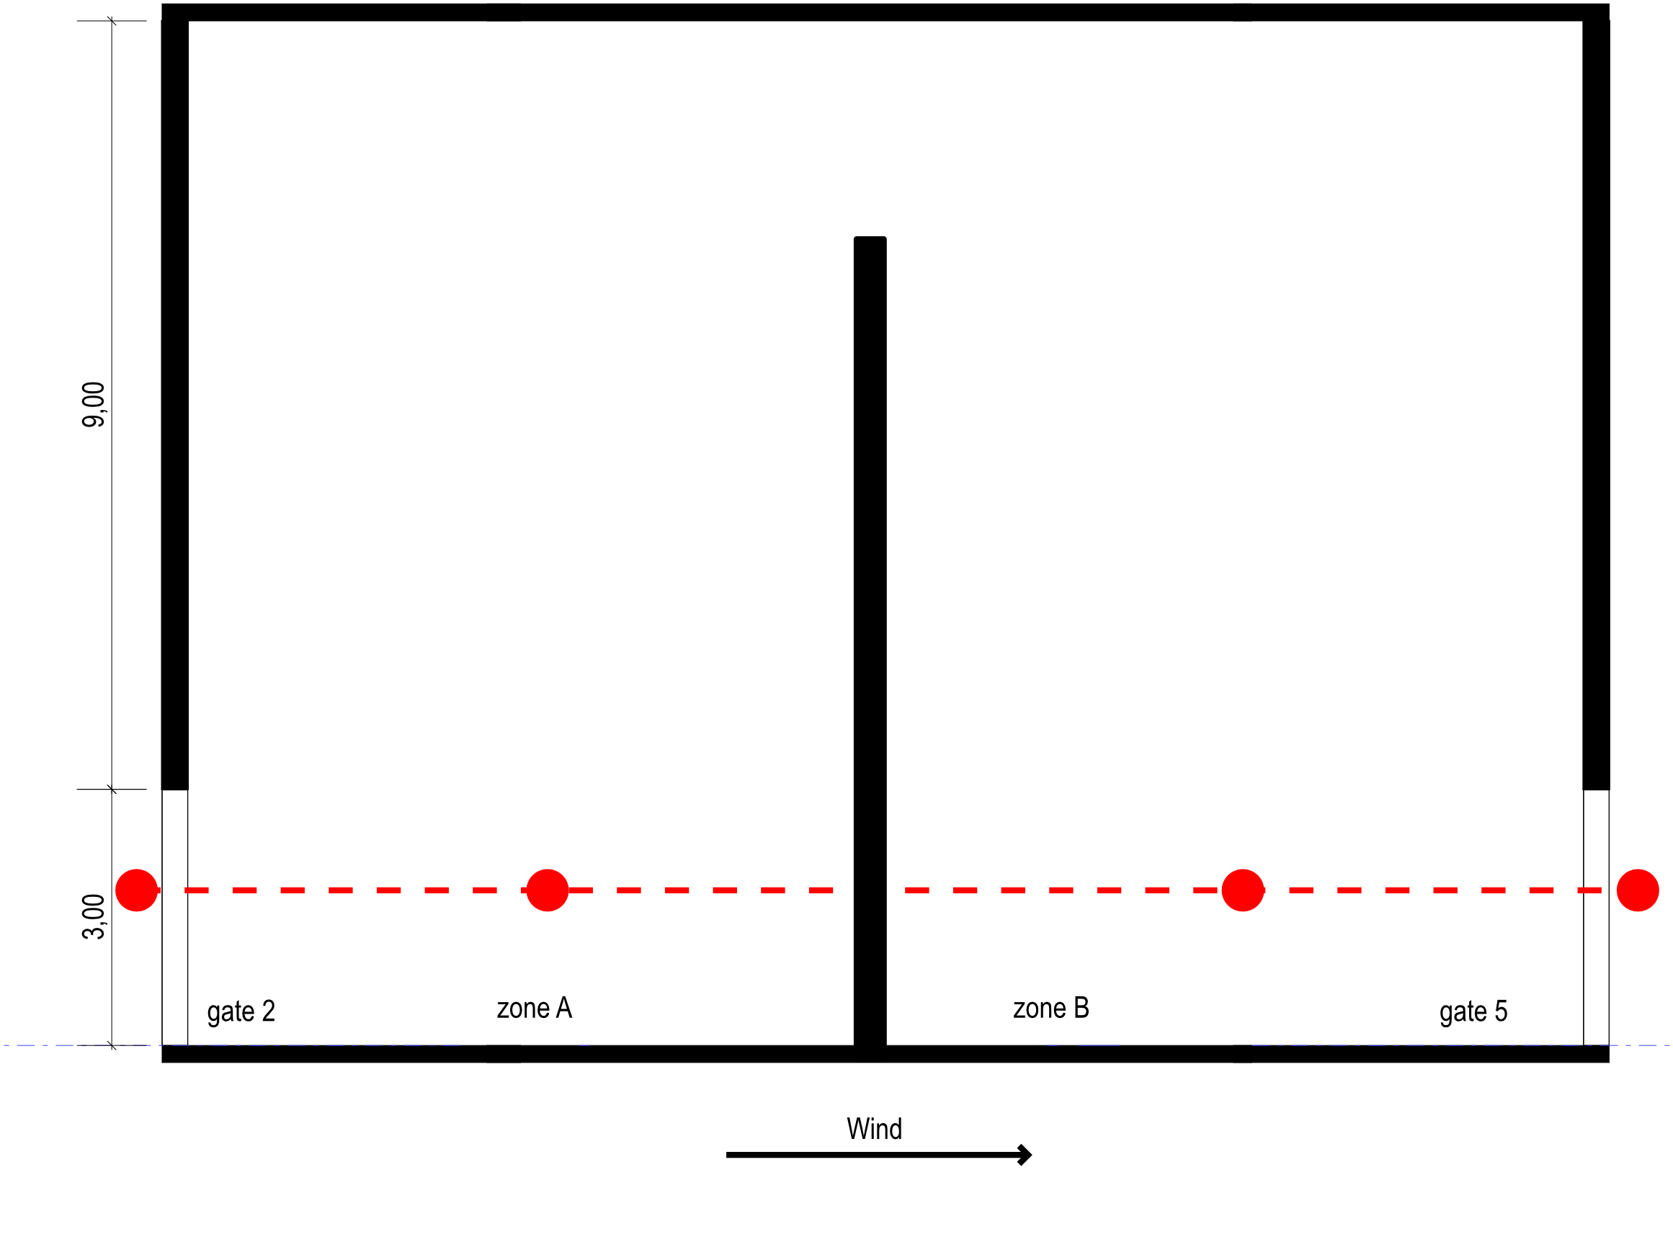
C_D | Durchflusskoeffizient | - | 0.62 | 0.62 | 0.62 | 0.62 | 0.62 | 0.62
g | Erdbeschleunigung | m/s² | 9.81 | 9.81 | 9.81 | 9.81 | 9.81 | 9.81
p | Stationsdruck | Pa | 95300 | 95300 | 95300 | 95300 | 95300 | 95300
R | spez. Gaskonstante | J/kgK | 287.06 | 287.06 | 287.06 | 287.06 | 287.06 | 287.06
v_wind (U) | Windgeschwindigkeit auf Torhöhe | m/s | 5.07 | 5.07 | 5.07 | 5.07 | 5.07 | 5.07
T_a, odb | absolute Temperatur außen | K | 290.15 | 290.15 | 290.15 | 290.15 | 290.15 | 290.15
T_i | absolute Temperatur innen | K | 290.15 | 290.15 | 290.15 | 290.15 | 290.15 | 290.15
ρ_a | Luftdichte außen | kg/m³ | 1.13 | 1.13 | 1.13 | 1.13 | 1.13 | 1.13
ρ_i | Luftdichte innen | kg/m³ | 1.13 | 1.13 | 1.13 | 1.13 | 1.13 | 1.13
b | = (ρ_i - ρ_a) * g | Pa/m | 0.00 | 0.00 | 0.00 | 0.00 | 0.00 | 0.00
p_w,2 | Winddruck außen an Tor 2 | Pa | 0.47 | -3.48 | -3.43 | 7.00 | 15.56 | 14.17
p_w,5 | Winddruck außen an Tor 5 | Pa | -6.41 | -7.60 | -7.55 | -4.59 | -5.33 | -5.29
AFN - Vereinfacht: iso
Q_wind |  | m³/s | 13.46 | 10.41 | 10.40 | 17.46 | 23.44 | 22.62
Q_ein |  | m³/s | 13.46 | 10.41 | 10.40 | 17.46 | 23.44 | 22.62
Q_aus |  | m³/s | 13.46 | 10.41 | 10.40 | 17.45 | 23.44 | 22.62
Q_mittel |  | m³/s | 13.46 | 10.41 | 10.40 | 17.46 | 23.44 | 22.62
ACH | V = 10 800 m³ | 1/h | 4.49 | 3.47 | 3.47 | 5.82 | 7.81 | 7.54
Zielwertsuche
p_z,A | Druck Zone A | Pa | -2.82 | -5.45 | -5.40 | 1.45 | 5.56 | 4.86
p_z,B | Druck Zone B | Pa | -3.12 | -5.63 | -5.58 | 0.95 | 4.66 | 4.02
a_2 | = p_w,2 - p_z,A | Pa | 3.30 | 1.97 | 1.97 | 5.54 | 10.00 | 9.31
ΔP_2,unten,2 | z = 0 | Pa | 3.30 | 1.97 | 1.97 | 5.54 | 10.00 | 9.31
ΔP_2,oben,2 | z = h_tor | Pa | 3.30 | 1.97 | 1.97 | 5.54 | 10.00 | 9.31
Q_ein,2 |  | m³/s | 13.46 | 10.41 | 10.40 | 17.46 | 23.44 | 22.62
Q_aus,2 |  | m³/s | 0.00 | 0.00 | 0.00 | 0.00 | 0.00 | 0.00
mpunkt_2 → zone A |  | kg/s | 15.25 | 11.80 | 11.79 | 19.78 | 26.56 | 25.64
a_5 | = p_w,2 - p_z,B | Pa | -3.30 | -1.97 | -1.97 | -5.54 | -10.00 | -9.31
ΔP_5,unten,5 | z = 0 | Pa | -3.30 | -1.97 | -1.97 | -5.54 | -10.00 | -9.31
ΔP_5,oben,5 | z = h_tor | Pa | -3.30 | -1.97 | -1.97 | -5.54 | -10.00 | -9.31
Q_ein,5 |  | m³/s | 0.00 | 0.00 | 0.00 | 0.00 | 0.00 | 0.00
Q_aus,5 |  | m³/s | 13.46 | 10.41 | 10.40 | 17.45 | 23.44 | 22.62
mpunkt_5 → zone B |  | kg/s | -15.25 | -11.80 | -11.79 | -19.78 | -26.56 | -25.63
ΔP_Spalt | = p_z,A - p_z,B | Pa | 0.30 | 0.18 | 0.18 | 0.50 | 0.90 | 0.84
Q_Spalt, A→B |  | m³/s | 13.46 | 10.41 | 10.40 | 17.46 | 23.44 | 22.62
Q_Spalt, B→A |  | m³/s | 0.00 | 0.00 | 0.00 | 0.00 | 0.00 | 0.00
mpunkt_Spalt → Zonen A/B |  | kg/s | 15.25 | 11.80 | 11.79 | 19.78 | 26.56 | 25.64
Residuum Zone A | = mpunkt_2 - mpunkt_Spalt | kg/s | -0.00033 | 0.00086 | 0.00086 | 0.00005 | 0.00104 | 0.00095
Residuum Zone B | = mpunkt_5 + mpunkt_Spalt |  | 0.00055 | 0.00086 | 0.00087 | 0.00005 | 0.00106 | 0.00097
ZIELFUNKTION | = Res_A^2 + Res_B^2 |  | 0.00000 | 0.00000 | 0.00000 | 0.00000 | 0.00000 | 0.00000

außen →Tor 2 → Zone A → Spalt → Zone B → Tor 5 → außen
beide Zonen gleiche Temperatur → Spalt ohne Stack

